IT
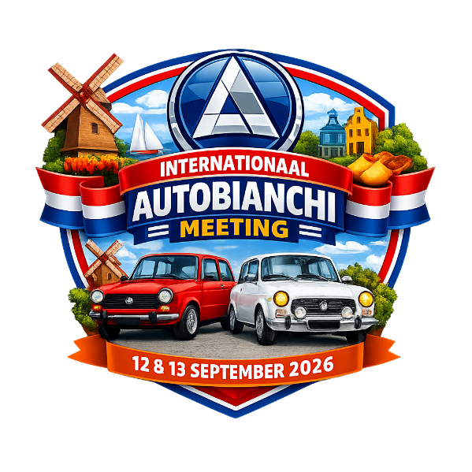
International Autobianchi Meeting 12 + 13 September 2026

 |  |  |  | Nome
 |  |  |  | via + numero
 |  |  |  | Codice postale + luogo
 |  |  |  | Paese
 |  |  |  | Email
 |  |  |  | Numero di cellulare

Auto
Tipo
Auto targa
Anno di costruzione Auto |  |  |  |  |  |  |  | JACK a 54 Euro

Auto del conducente |  |  |  |  |  |  | T-shirt taglia
Passeggero 1 |  |  |  |  |  |  | T-shirt taglia
Passeggero 2 |  |  |  |  |  |  | T-shirt taglia
Passeggero 3 |  |  |  |  |  |  | T-shirt taglia

Vengo con 1 macchina e |  |  | persone a |  | 99 | per persona in Euro =
Ci piacerebbe molto unirci a voi per cena venerdì a nostre spese con |  |  |  |  |  |  | perone

HOTEL
Puoi prenotare l'hotel per la tua occasione, la festa sarà organizzata qui anche il sabato sera
Hotel de Beyaerd in Hulshorst |  | https://app.mews.com/distributor/4f5a0462-1b27-40ac-a918-b26d00956201?mewsAvailabilityBlockId=34837ff5-2c38-4fe0-ae9f-b39800dea0c4&mewsStart=2026-09-11&mewsEnd=2026-09-13
Al momento della prenotazione nella voce 'Codice promozionale' il codice: AUTOBIANCHI, gli ospiti vedranno le tariffe modificate

BANK
Si prega di trasferire l'importo dovuto al seguente numero
IBAN: NL 88 INGB 0000 1251 18
In nome di: Autobianchi Club Nederland, Ede (NL)
Si prega di indicare il cognome del conducente come riferimento

 | Email: info@autobianchi-club.nl

